Sheet1
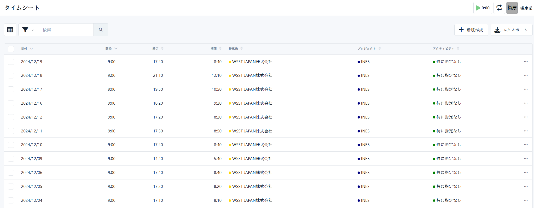
①ツールをダウンロードして任意のローカルフォルダに解凍する
https://github.com/WuSphere/KimaiAutoInput/tree/main/dist
・publish.zip

②「config.json」を修正する

 | ・username：KimaiのログインIDを指定してください
 | ・password：Kimaiのパスワードを指定してください
 | ・proxy：{職員ID}をINESの職員IDに置換してください。{PaperNonPassword}をPaperNonのパスワードに置換してください。
 | ・excel_path：勤怠データを管理するエクセルのパスを指定してください

③「勤怠データ -SAMPLE .xlsx」をコピーして、対象年月の勤怠データを入力する
 | ③ -1 対象年月を数値「6桁」で入力する
 | ③-2 日々の作業時間を入力する。以下必須項目は必ず入力してください
 |  | ・日付
 |  | ・作業開始時間
 |  | ・作業時間

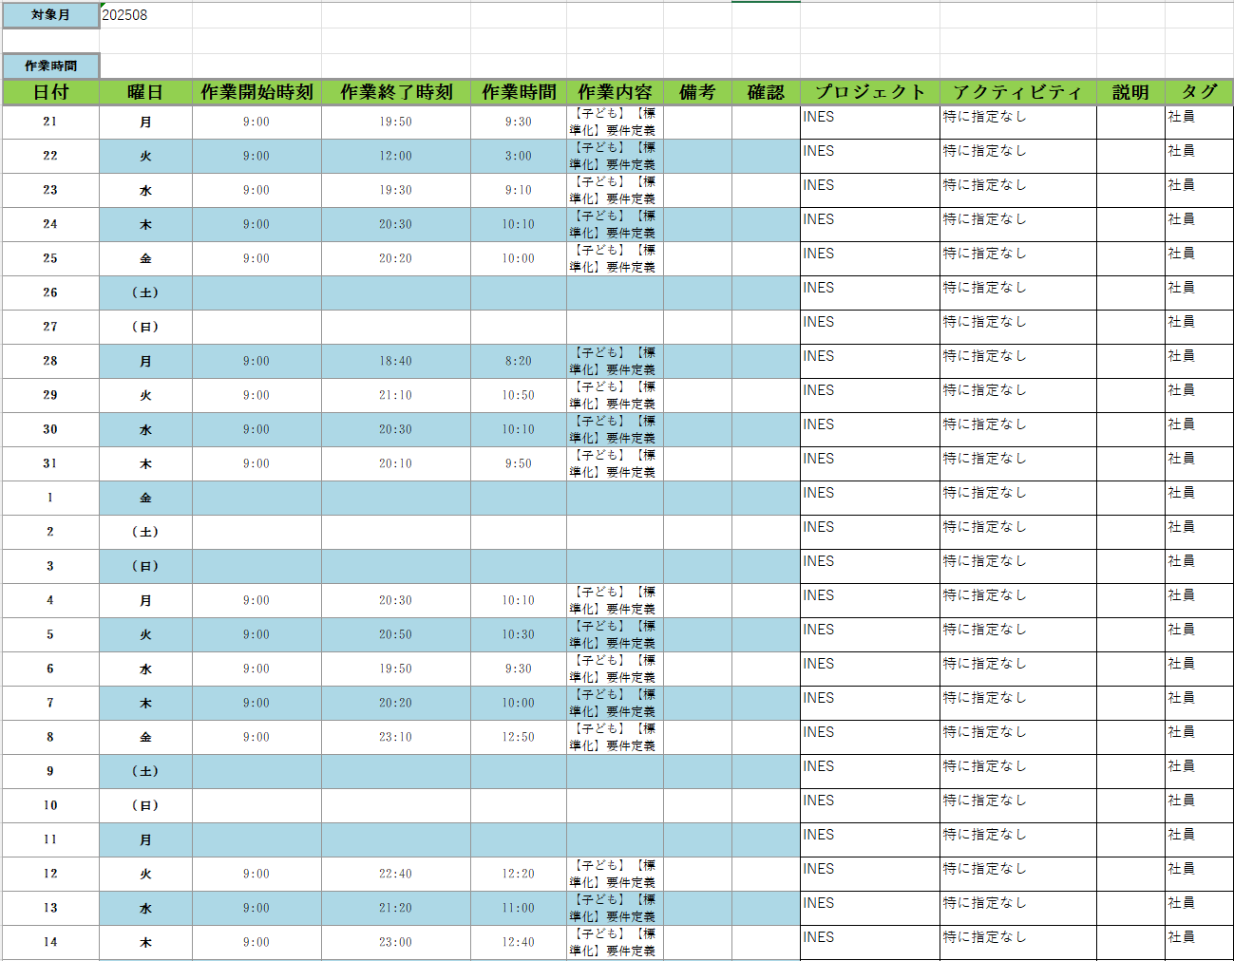

④「KimaiAutoInput.exe」をダブルクリックする
 | ④-1 コマンドプロンプトが起動される
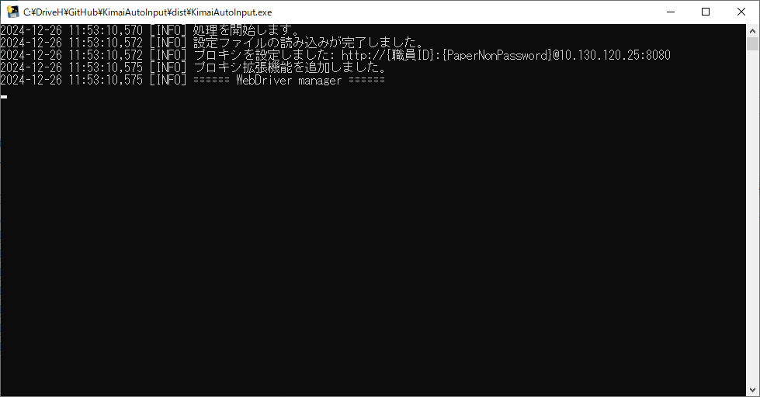

 | ④-2 Kimaiのログイン画面が起動される。勤怠入力が完了するまでお待ちください。
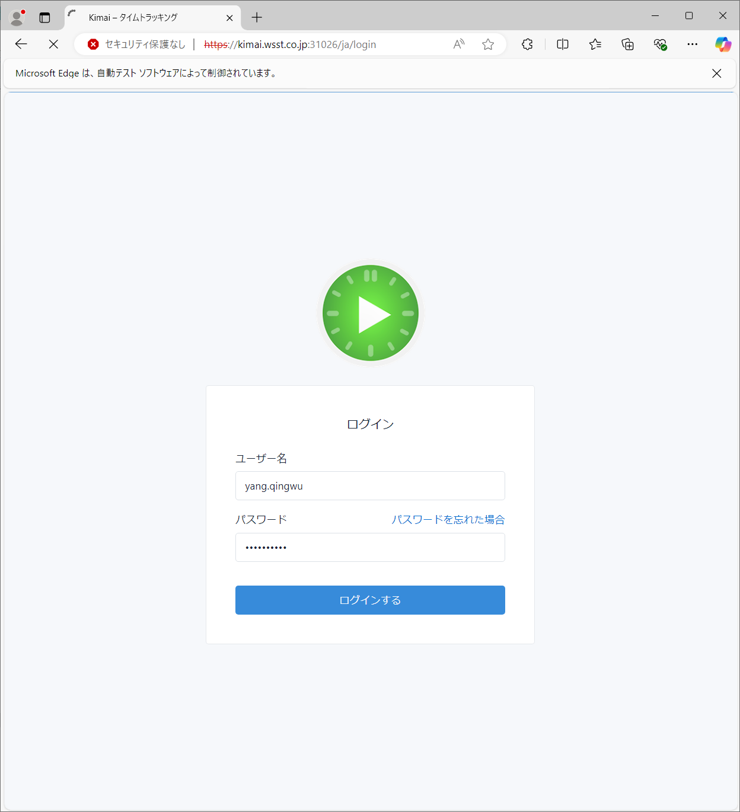

 | ④-3 勤怠データが全部入力されたことを確認する

